概要図
進行基準の受注管理機能追加
本件について、下記確認させて下さい

受注情報が入力可能な年月範囲
受注通貨は売上情報と統一する。
受注欄の最終見込と発番実績をこの箇所に配置
下記データの前提：
・勘定月：2019/01
・完売月：2019/02

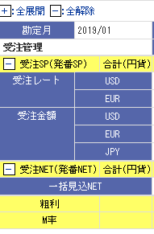
最終見込
発番実績

実績

見込通貨は完成基準と同様に各見込月で入力でしょうか？
この月以降は完売しているので、入力不可とする？
ここで最終見込の受注SPを入力する形でよろしいでしょうか？
※レートはどうする？
ここは発番実績を表示する形でよろしいでしょうか？
入力は不可

受注ＳＰも各月ごとの数値を入力でよろしいでしょうか？

この月以降は完売しているので、入力不可とする？
ここで最終見込の受注NETを入力？
ここは発番実績を表示する形でよろしいでしょうか？
受注NETも各月ごとの数値を入力でよろしいでしょうか？
保存時、以下のバランス計算を行う（受注単体のみ）
最終見込ー（実績＋見込 の合計）の残額を最新月に設定。
↓
最新月は具体的にどの月にすればよろしいのでしょうか？

利用テーブルは、完成基準で利用してるものを流用する(各列のデータ区分(J、M、F、H)も同じ意味とする)
SYU_KI_JYUCHU_SP_TBL
SYU_KI_JYUCHU_NET_TBL | 参考：完成基準の受注管理イメージ
SYU_KI_NET_TOTAL_TBL

本画面では、受注管理の合計行や各Q、期や、粗利、M率の即時計算は行わない。他の項目(売上情報や回収情報 など)と同様に保存後に計算結果を反映させる
受注管理の計算は再計算パッケージ(バランス処理含め)行う。

原価回収基準の案件でも同様に受注管理が可能となる(同一画面のため意識する必要はなし)

マッピング図
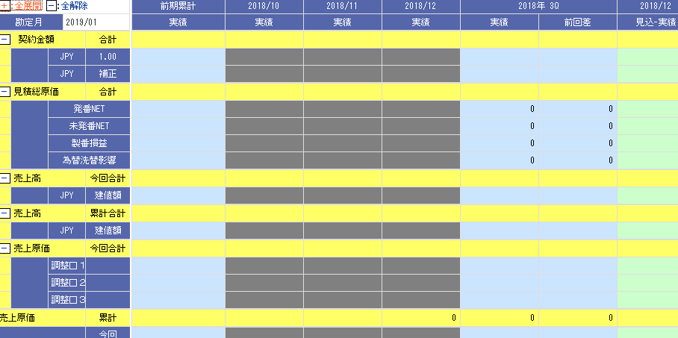
受注SP 合計(黄色行)
SYU_KI_JYUCHU_TOTAL_TBL.JYUCHU_SP
DATA_KBNとSYUEKI_YMはSYU_KI_JYUCHU～と名の付くテーブルにはすべて存在する。意味もSYU_KI_LOSS_NET_TBLと全く同じ

受注レート、受注金額
SYU_KI_JYUCHU_SP_TBL
縦行のレート(USD、EUR、JPY)は、CURRENCY_CODE
受注レート：JYUCHU_RATE
受注金額：JYUCHU_SP
一括見込NETの行
SYU_KI_JYUCHU_NET_TBL.JYUCHU_NET

受注NET 合計(黄色行)
SYU_KI_JYUCHU_TOTAL_TBL.JYUCHU_NET

移動
粗利、M率は計算
粗利＝受注SP合計-受注NET合計
M率=(受注SP合計/受注NET合計)×100(小数点2桁まで表示。四捨五入)

補足説明
受注管理の対応 ポイント

１．参照モード
①受注レートと受注金額の通貨(CURRENCY_CODE)の行 の表示データの取得方法
 | ・受注レートはCURRENCY_CODE='JPY'に関しては、行は表示しない。受注金額の行は、全CURRENCY_CODE分の行を出力すること。
 |  | CURRENCY_CODE='JPY'のデータしかない場合は、受注レートの行そのものが出力されない

 | ・CURRENCY_CODEは、以下の2テーブルから行を作成して表示する。
 |  | SYU_KI_JYUCHU_SP_TBL
 |  | SYU_KI_SP_CUR_TBL
 |  |  | 詳細SQLは
 |  |  |  | \\nas01\job\原子力\817000-hashimoto-【N0H】ES-Promis収益管理１８下改造\02.設計資料\03_詳細設計書\2018Bインシデント対応差分\進行基準受注管理のSQL
 |  |  |  | JYUCHU_SP_SQL.SQL を参照

②一括見込NETの行データの取得方法
 | ・SYU_KI_JYUCHU_NET_TBL.CATEGORY_CODE='B0000'のレコードを対象にデータを検索する
 | (ANKEN_ID,RIREKI_ID,DATA_KBN,SYUEKI_YMはこれまでと同様の考え方でOK)

 | ・SYU_KI_JYUCHU_NET_TBL.CATEGORY_CODE='B0000'のレコードが存在しない場合でも、一括見込NETの行は表示しないといけない

③受注SP 合計の行(黄色行)、受注NET 合計(黄色行)、一括見込NET の行は、検索対象テーブルにデータが一切入っていなくても必ず画面上に行を出力すること。

④背景色
 | 実績年月の列(DATA_KBN='J'の列)は、背景色を灰色にすること。
 | 見込年月の列(DATA_KBN='M'の列)は、背景色を白色にすること。
 | 前期累計の列、4半期の列(DATA_KBN='Q'の列)、4半期の前回差の列、期合計の列(DATA_KBN='K')、期合計の前回差の列、は背景色を水色にすること。
 | (見込-実績 )の列 は背景色を黄緑にする。
 |  | 要は既存の項目と背景色を合わせたいということをやりたい

④既存の「合計」に当たる列は、DATA_KBN='G'を見ないで、以下のようにする。
受注管理の[合計]に当たる列は、合計ではなく、このようなタイトルで出力したい
今回追加する受注管理の欄はこれにしたい。
 | 最終見込 | 発番実績
 | 見込 | 実績

現在画面に表示している箇所はこうなっている
(各テーブルのDATA_KBN='G'のレコードから出力している)
 | 合計
 | 見込 | 前回差

 | 最終見込 の列
 | DATA_KBN='F'、SYUEKI_YM='999900F' に該当するレコードからデータを出力

 | 発番実績 の列
 | DATA_KBN='H'、SYUEKI_YM='999900H' に該当するレコードからデータを出力

⑤粗利、M率は計算する
 | 円単位で計算すること

⑥機能メニュー 表示切替(円、千円、百万円)のボタンにも対応したい。
 | 対応箇所：
 | 受注SP合計、受注SP(CURRENCY_CODE='JPY'のデータのみ)、受注NET合計、一括見込NET、粗利

 | 対応してはいけない箇所
 | 受注レート、受注SP(CURRENCY_CODE='JPY'以外のデータ)、M率

 | 要はJPY(円)で出力している金額だけ、表示切替の処理の対象としないといけない。

⑦表示書式
 | ・共通で、カンマ編集＋右寄せ とする。
 | ・受注SP に関して(以下の2パターン)
 | 画面上に、JPY以外の通貨が存在する場合は、小数点2桁(小数点3位で四捨五入)まで表示する。
 | 画面上に、JPY以外の通貨が1件も存在しない場合は、小数点を表示しないで表示する。
 | ・受注レート
 | 小数点2桁(小数点3位で四捨五入)まで表示する。
 | ・M率
 | 小数点2桁(小数点3位で四捨五入)まで表示する。

２．編集モード
参照モードのとき、「編集」ボタンが表示されるので、これを押すと画面が編集モードになる
編集モードになったら、今回追加する受注管理の欄も入力可能にする必要がある。

①入力可能にする欄
 | 各通貨の行の「受注レート」
 | 各通貨の行の「受注SP」
 | 一括見込NET

②入力可能にする列
 | DATA_KBNが、'M'と'F'
 | 完売月まで(各テーブルのSYUEKI_YM <= SYU_GE_BUKKEN_INFO_TBL.SAIKEISAN_END_DATE)

③バリデーションチェック
 | ③-1.フォーカスを抜けた直後に、以下のバリデーションチェックを行う。
 | 入力可能な項目すべての共通チェック
 | ・数値以外の入力 → 数値を入力して下さい。

 | 受注レート
 | ・数値15桁、小数点2桁を超えた入力 → 整数15桁、少数2桁以外で入力して下さい。

 | 受注SP
 | ・数値12桁を超えた入力(JPYの通貨が存在しない場合) → 整数12桁以外で入力して下さい。
 | ・数値15桁、小数点2桁を超えた入力(JPYの通貨が存在する場合) → 整数15桁、少数2桁以外で入力して下さい。

 | 一括見込NET
 | ・数値12桁を超えた入力 → 整数12桁以外で入力して下さい。

 | ③-2.バリデーションチェックが正常終了したら、書式を自動で編集する。
 | 受注レート
 | ・小数点2桁まで自動で埋まる カンマ編集は行わない。

 | 受注SP
 | ・カンマ編集のみ行う(JPYの通貨が存在しない場合)
 | ・カンマ編集と、小数点2桁まで自動で埋まる(JPYの通貨が存在する場合)

 | 受注NET
 | ・カンマ編集のみ行う

③保存ボタンで、各テーブルにデータを保存する
 | ・詳細設計書「【S004】期間損益(進行or原価回収基準)」の1.15 保存ボタン押下 の受注SP、受注NETの説明欄を参照する。
 | (画面で表示するときのテーブルとレコードと同じ対応にしないといけない)

 | ・保存処理はUPDATE-INSERTで行うこと(保存対象レコードがあればそこを更新、存在しない場合は新規にレコードを登録する)。
 | SYU_KI_JYUCHU_SP_TBLの保存は、syuKiJyuchuSpTblFacade.entryJyuchuSpRate(パラメータ, false);でUPDATE-INSERTまでやってくれる
 | ※S003Serviceの、saveJyuchuメソッドを参照

 | SYU_KI_JYUCHU_NET_TBLの保存は、syuKiJyuchuNetTblFacade.entryJyuchuNet(パラメータ,false)でUPDATE-INSERTまでやってくれる
 | ※S003Serviceの、saveJyuchuメソッドを参照

JSPの大雑把なタグ構成
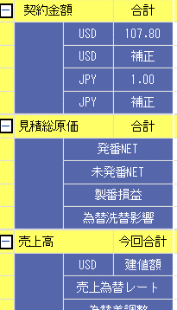
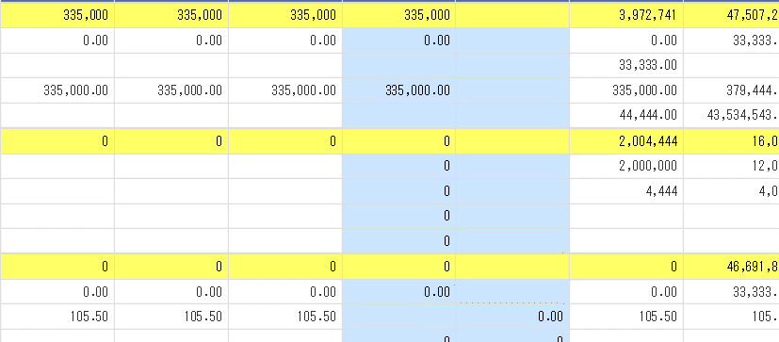
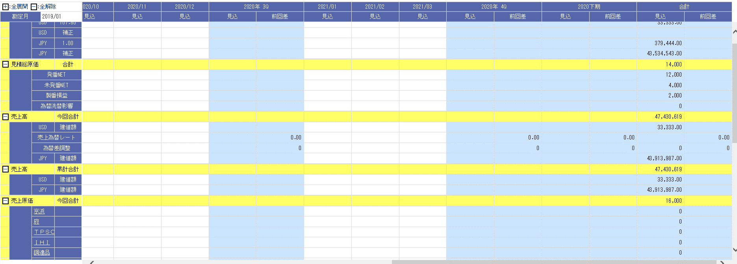
TABLE

TABLE
TABLE
TABLE
TABLE

TABLE
TABLE

こんなイメージにしたい
この位置に移動
固定

 |  | ～

赤枠内を追加
今と同じものをだす(KANJYO_MSTからとっている)

固定

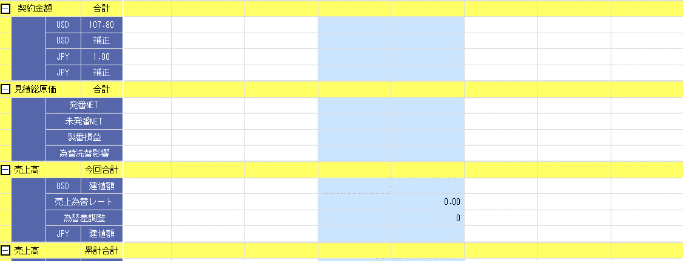

このボタンはここにはいらない
(ここではこのボタンを出すロジックを取り除く）
このボタンはここにはいらない
(ここではこのボタンを出すロジックを取り除く）

 | ここより右は現在と同じなので割愛

これ以下は現在と同じなので割愛

